关系图
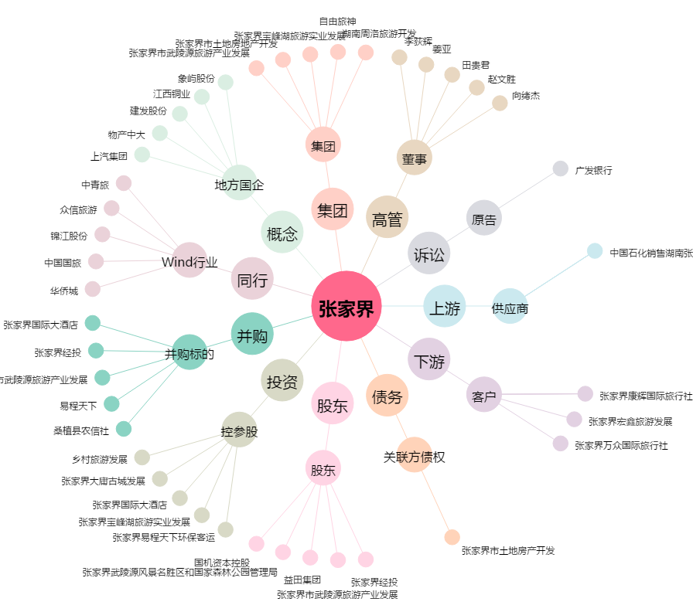
张家界[000430.SZ] - 关系概览图

